Sheet1
论文：Dual pyramid network for salient object detection
序号 | 施引论文 | 年份 | 期刊/会议等级 | 作者1：姓名/学校/学术头衔（国内外院士、Fellow） | 作者2：姓名/学校/学术头衔（国内外院士、Fellow） | 作者3：姓名/学校/学术头衔（国内外院士、Fellow） | 作者4：姓名/学校/学术头衔（国内外院士、Fellow） | 作者5：姓名/学校/学术头衔（国内外院士、Fellow） | 作者6：姓名/学校/学术头衔（国内外院士、Fellow） | 作者7：姓名/学校/学术头衔（国内外院士、Fellow） | 文论首页截图（高清图） | 论文引用出处截图（高清图） | 论文引用描述
1 | SSA-ELM: A Hybrid Learning Model for Short-Term Traffic Flow Forecasting | 2024 | JCR 一区 | Wang Fei, 汕头大学 | Liang Yinxi, 汕头大学 | Lin Zhizhe, 海南大学 | Zhou Jinglin, 复旦大学, IEEE Fellow, | Zhou Teng, 海南大学 |  |  |  |  | 网络的所有参数需要在训练期间通过基于经验和风险最小化原则的慢速梯度下降算法进行迭代优化[22,23]。
2 | PaIaNet: position-aware and identification-aware network for low-light salient object detection | 2023 | JCR 二区 | Yue Huihui, 天津大学 | Guo Jichang, 天津大学, 中国科学院院士, Tianjin University, Chinese Academy of Sciences member | Yin Xiangjun, 天津大学 | Zhang Yi, 天津大学 | Zheng Sida, 天津大学 |  |  | 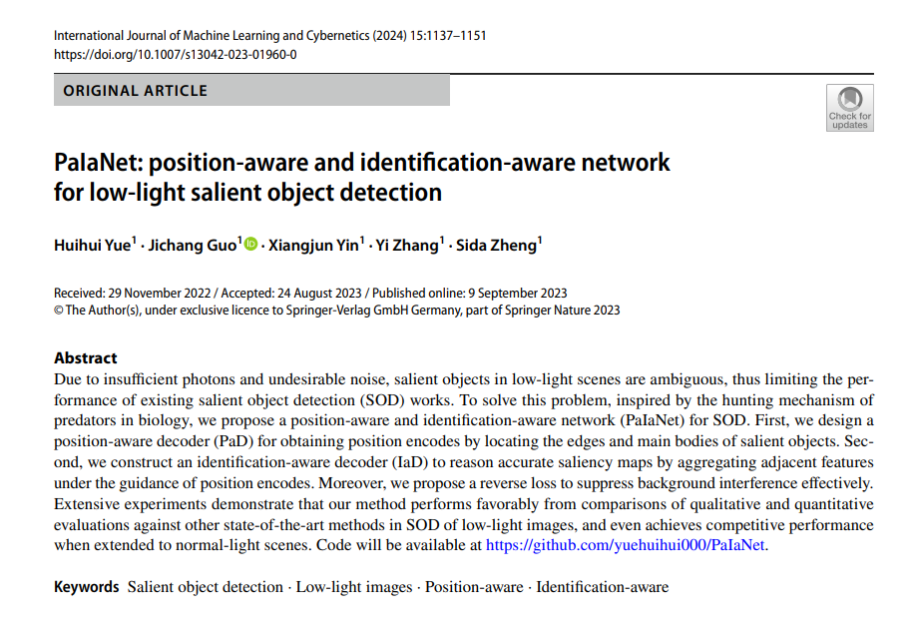 |  | 我们将我们的PaIaNet性能与广泛使用的显著性目标检测框架进行了比较：SAMNet[5]、R3Net[2]、PoolNet[3]、MINet[22]、DPNet[42]、PFSNet[26]、AADF-Net[24]、BBRF[43]和ENLF[8]。
3 | Multi-scale organs image segmentation method improved by squeeze-and-attention based on partially supervised learning | 2022 | JCR 三区 | Mao Hongdong, 上海理工大学, IEEE Fellow, | Cao Guogang, 上海理工大学, 为：IEEE Fellow, | Zhang Shu, 上海理工大学 | Liu Shunkun, 上海理工大学 | Kong Deqing, 上海理工大学 | Li Sicheng, 上海理工大学 | Peng Zeyu, 上海理工大学 | 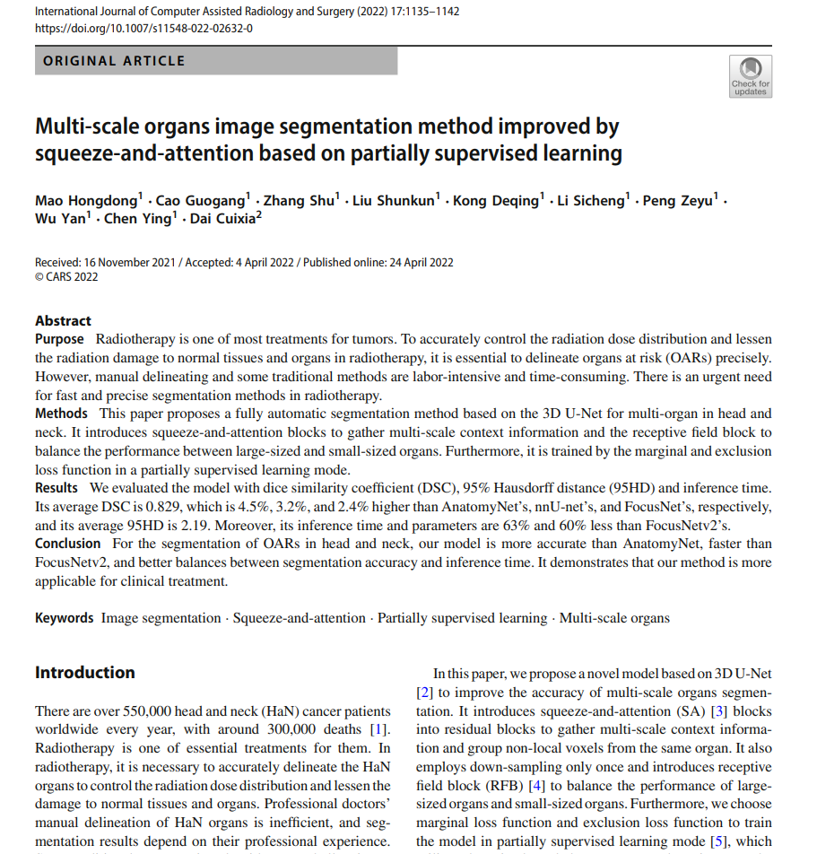 |  | 刘等人[16]利用合成磁共振（MR）来辅助训练双金字塔网络（DPN）[17]。
4 | Scale-aware attention network for weakly supervised semantic segmentation | 2022 | JCR 一区 | Cao Zhiyuan, 北京师范大学 | Gao Yufei, 郑州大学 | Zhang Jiacai, 北京师范大学 |  |  |  |  | 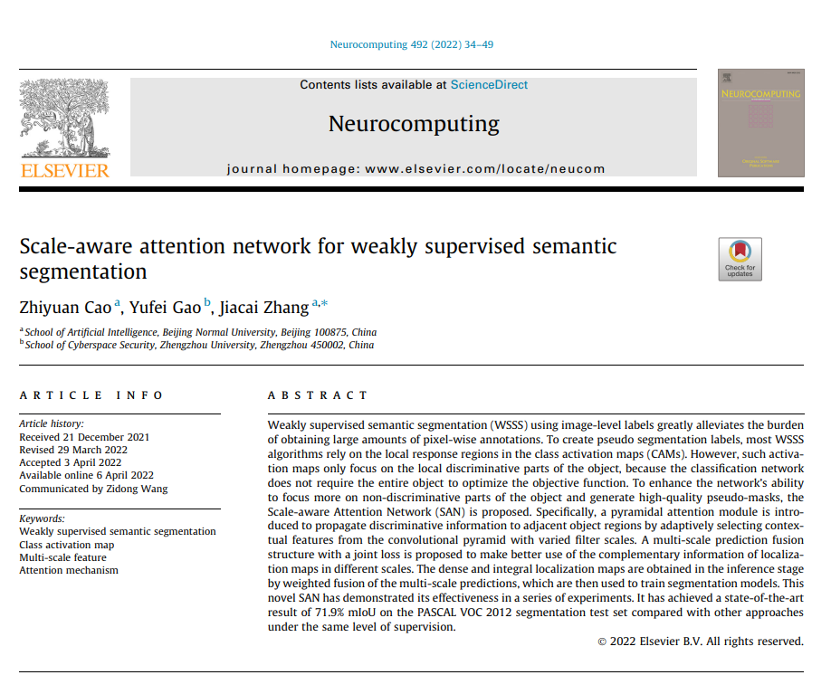 |  | 最近，各种视觉任务已经证明了它在捕捉上下文信息方面的好处，包括图像分类[33]、显著对象检测[34]、语义分割[35]等。
5 | Multistrengthening Module-Based Salient Object Detection | 2022 | JCR 四区 | Zhao Qian, 云南师范大学 | Wang Haifeng, 云南师范大学 | Dang Junpeng, 中国南方电网 | Li Songlin, 中国南方电网 | Chang Rong, 中国南方电网, IEEE Fellow | Fang Yanbin, 中国南方电网, APS Fellow. | Zhang Zhi, 中国南方电网, APS Fellow. |  |  | 徐等人[25]提出了一种用于显著对象检测的双金字塔网络（DPNet），通过将自注意力机制纳入基于子区域的上下文中。
6 | GSA-ELM: A hybrid learning model for short-term traffic flow forecasting | 2021 | JCR 二区 | Cui Zhihan, 汕头大学 | Huang Boyu, 汕头大学, : IEEE Fellow, | Dou Haowen, 汕头大学 | Tan Guanru, 汕头大学 | Zheng Shiqiang, 汕头大学 | Zhou Teng, 汕头大学 |  |  |  | 尽管如此，网络中的所有参数都是通过基于经验风险最小化原则的慢速梯度下降算法进行迭代优化的[33, 34]。
7 | Male pelvic CT multi-organ segmentation using synthetic MRI-aided dual pyramid networks | 2021 | JCR 二区 | Lei Yang, 埃默里大学, IEEE Fellow, | Wang Tonghe, 埃默里大学, IEEE Fellow, | Tian Sibo, 埃默里大学, IEEE Fellow, | Fu Yabo, 埃默里大学, IEEE Fellow, | Patel Pretesh, 埃默里大学, IEEE Fellow, | Jani Ashesh B., 埃默里大学, IEEE Fellow, | Curran Walter J., 埃默里大学, IEEE Fellow, | 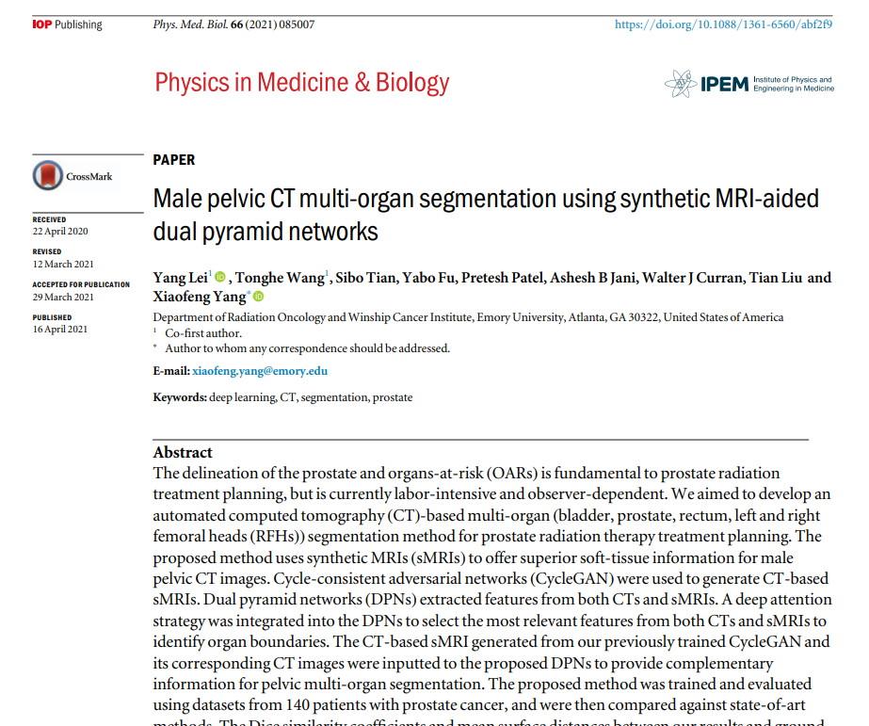 |  | 在这项研究中，我们提议通过双金字塔网络（DPNs）（徐等人，2020年）结合sMRIs提供的互补软组织信息和CTs提供的优越骨骼结构信息，自动分割前列腺放射治疗计划所需的五个关键器官。
8 | Infrared salient object detection based on global guided lightweight non-local deep features | 2021 | JCR 二区 | Liu Zhaoying, 北京工业大学 | Zhang Xuesi, 北京工业大学, IEEE Fellow, | Jiang Tianpeng, 北京工业大学, APS Fellow | Zhang Ting, 北京工业大学, APS Fellow. | Liu Bo, 北京工业大学 | Waqas Muhammad, 北京工业大学, APS Fellow | Li Yujian, 桂林电子科技大学 |  |  | 注意力机制也被结合使用以增强全局上下文信息[21]。
9 | Boundary-aware pyramid attention network for detecting salient objects in RGB-D images | 2021 | JCR 二区 | Zhou Wujie, 浙江科技学院 | Chen Yuzhen, 浙江科技学院 | Lei Jingsheng, 浙江科技学院 | Yu Lu, 浙江大学, IEEE Fellow, | Zhou Xi, 浙江农林大学 | Luo Ting, 宁波大学 |  | 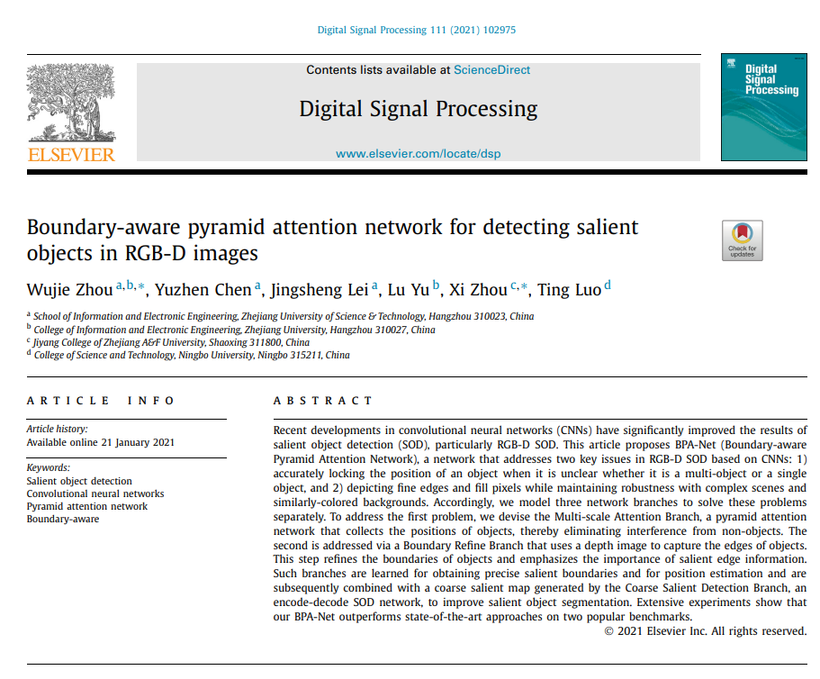 |  | 作为一种增强图像处理能力的新方法，3D信息和技术受到了极大的关注[46,47]，特别是深度信息。它已逐渐成为显著性目标检测（SOD）方法的重要组成部分，并已证明在克服RGB图像上显著性检测的有限表达能力方面是有用的。
10 | Blur detection via deep pyramid network with recurrent distinction enhanced modules | 2020 | JCR 一区 | Sun Xiaoli, 深圳大学, IEEE Fellow, | Zhang Xiujun, 深圳职业技术学院 | Xiao Mingqing, 南伊利诺伊大学系统, APS Fellow | Xu Chen, 深圳大学 |  |  |  | 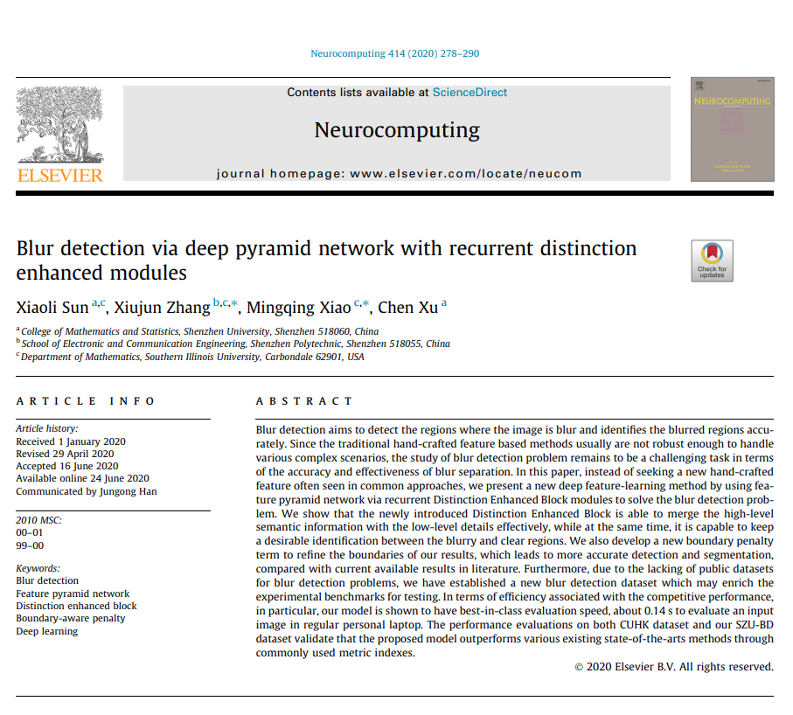 |  | 许多实际应用可以从模糊检测的努力中受益，包括图像恢复[1-3]、去焦放大[4-6]、显著对象检测[7-9]、图像去模糊[10,11]、视频运动去模糊[12,13]以及相关文献。
11 | Salient Object Detection Techniques in Computer Vision-A Survey | 2020 | JCR 二区 | Gupta Ashish Kumar, 印度信息技术设计与制造学院, IEEE Fellow | Seal Ayan, 印度信息技术设计与制造学院, IEEE Fellow | Prasad Mukesh, 悉尼科技大学, IEEE Fellow, | Khanna Pritee, 印度信息技术设计与制造学院 |  |  |  |  |  | 尽管非局部网络[229,230]能够有效地模拟SOD[231]中的像素级上下文相似性，但由于巨大的计算成本，它们的使用受到了限制。

